F02.CFG-Paths
 |  | VVSS, Info Romana, 2024-2025

F02. afisarea sumelor totale pentru fiecare tip de plata

F02. Covered source code |  |  | F02. Control Flow Graph (CFG) | F02. Cyclomatic Complexity (CC)
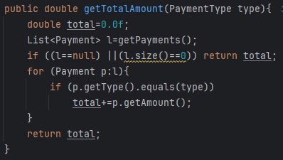
Line No. | Source code |  |  | CC1 = No. of regions = |  | 4
Req02_L01 | … |  |  | CC2 = Edges - Nodes + 2 = |  | 4
Req02_L02 | … |  | 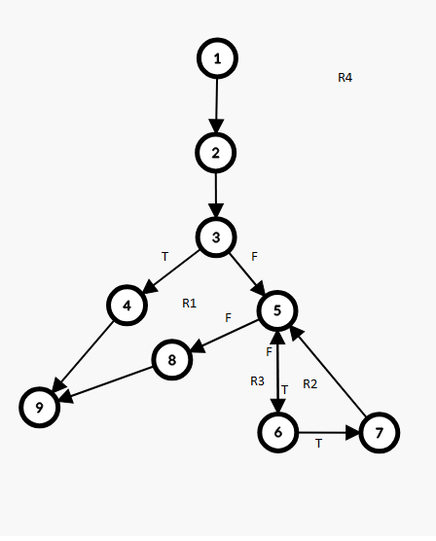 | CC3 = No. of Conditions + 1 = |  | 4
Req02_L03 | …
... | …
.. | … |  |  | F02. Individual Paths
... | …
 |  |  |  | Path No. | Path
 |  |  |  | F02_P01 | 1 - 2 - 3T - 4 - 9
 |  |  |  | F02_P02 | 1 - 2 - 3F- 5T - 6F - 5F - 8 - 9
 |  |  |  | F02_P03 | 1 - 2 - 3F- 5T - 6T - 7 - 5F - 8 - 9
 |  |  |  | F02_P04 | 1 - 2 - 3F - 5F - 8 - 9 => IMPOSIBIL

